解析
企业客户忠诚度分析
【任务要求】
点击下载表格文件，通过分析客户购买频数，筛选出近4个月购买频数大于等于2的客户作为企业的忠诚客户，即本次活动目标人群。
（1）满足该网店活动条件的客户共有多少个（ ）。
（2）近4个月，该网店购买次数最多的客户是（ ），其购买次数是（ ）。
（3）选中所有数据区域，插入数据透视表，分析客户购买频数，并筛选出大于等于4次购买频次的客户，提交结果截图及表格文件。
（4）网店回馈忠诚客户的形式有哪些。请列举2个。

【知识要点】
客户分类 | 汇总各种客户相关信息和数据来了解客户需求，分析客户特征，评估客户价值，从而为企业客户管理策略的制定、资源的优化配置提供参考的过程。
客户行为分析的含义 | 客户行为是客户为满足自己的某种需求，选择、购买、使用、评价、处理产品或服务过程中产生的心理活动和外在行为表现。客户行为分析是对这一过程中（各模块/环节）产生的数据进行分析，发现客户行为特点和规律的过程。

客户行为分析的主要目的 | 是根据分析结果预测客户需求、监测客户流向等，进而有针对性的提供满足客户需求的产品或服务，有针对性的引领客户转化到最优环节或企业期望客户抵达的环节，最终达到提升企业盈利能力的目的。

认识客户忠诚度 | 也叫客户粘度，是指借助企业产品或服务的质量、价格等因素的影响，使客户对企业产品或服务产生情感，形成长期重复购买的程度。
影响客户忠诚度的因素 | 客户满意度、客户贡献度、客户依存度
客户忠诚度分析的目的 | 客户忠诚度分析的目的就是检验企业客户忠诚度管理的成果，并及时优化客户忠诚度管理办法。同时及时识别出忠诚客户，对这些客户进行有针对性的营销和维护，让更多的客户成为企业忠诚客户，拉动企业销量，提升企业品牌知名度和美誉度。

提升客户忠诚度 | 提升客户忠诚度的关键是要提升企业产品与服务质量。产品质量是保证客户忠诚的前提，没有质量好的产品，客户忠诚就无从培养，因此企业需要在选品时严格把关，筛选高质量的产品提供给客户。高质量的产品就位后，企业需要提升服务质量，比如提供优质的客户服务，让客户与企业形成良性沟通和稳定联系，以此提升客户忠诚度。

【重要技能点】
数据透视表的基本应用
数据透视表筛选器的使用

【关键操作步骤】
操作思路：
制作客户分析透视图表
利用数据透视表筛选出题意要求的数值
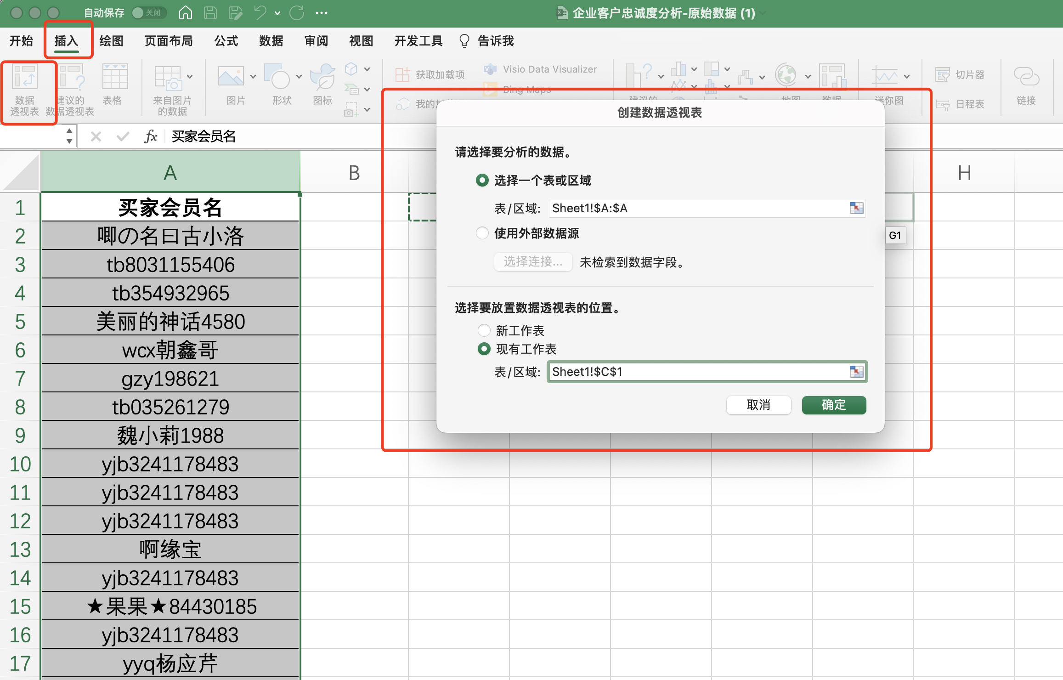

1、选择源数据，点击插入数据透视表

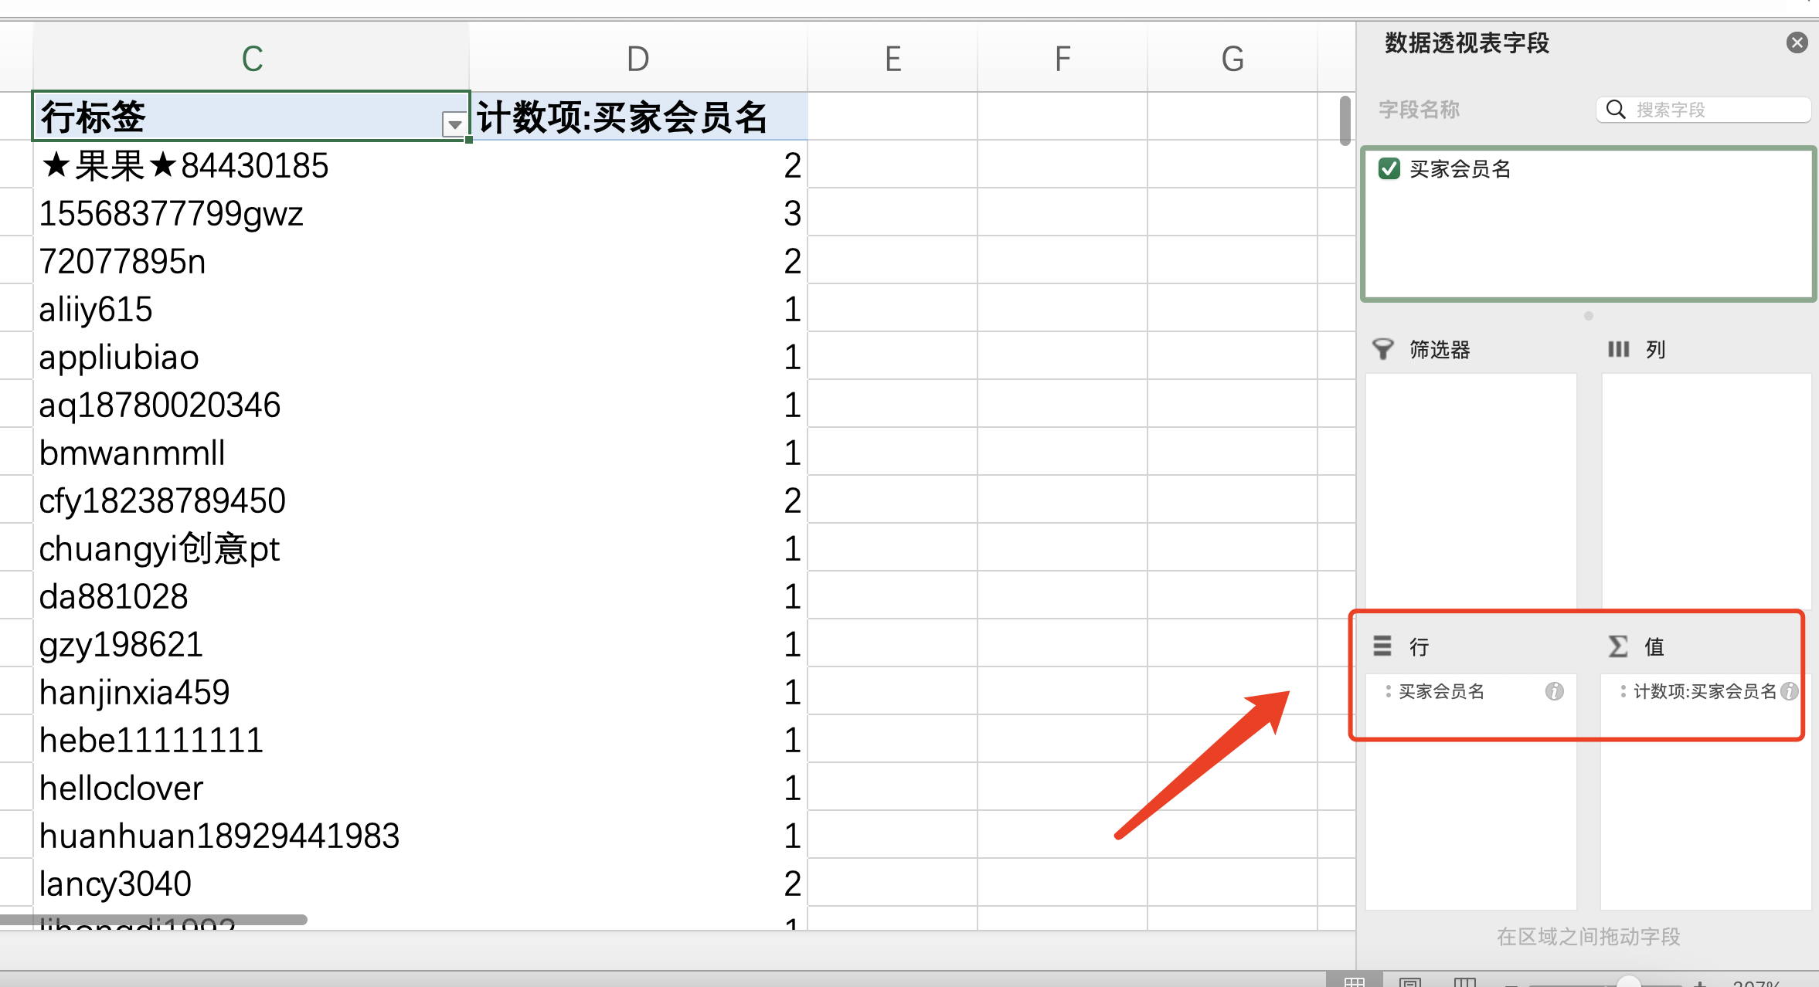
2，在数据透视表字段设置中，将买家会员名分别拖入“行”和“值”选项

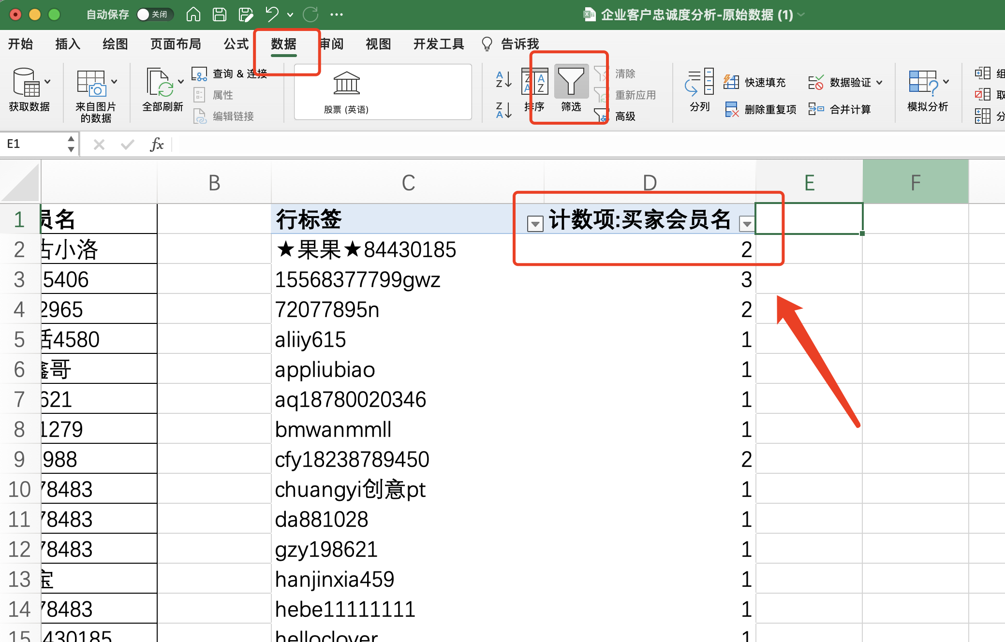

3、鼠标选中数据透视表买家会员名右边单元格
在数据选项卡中添加筛选

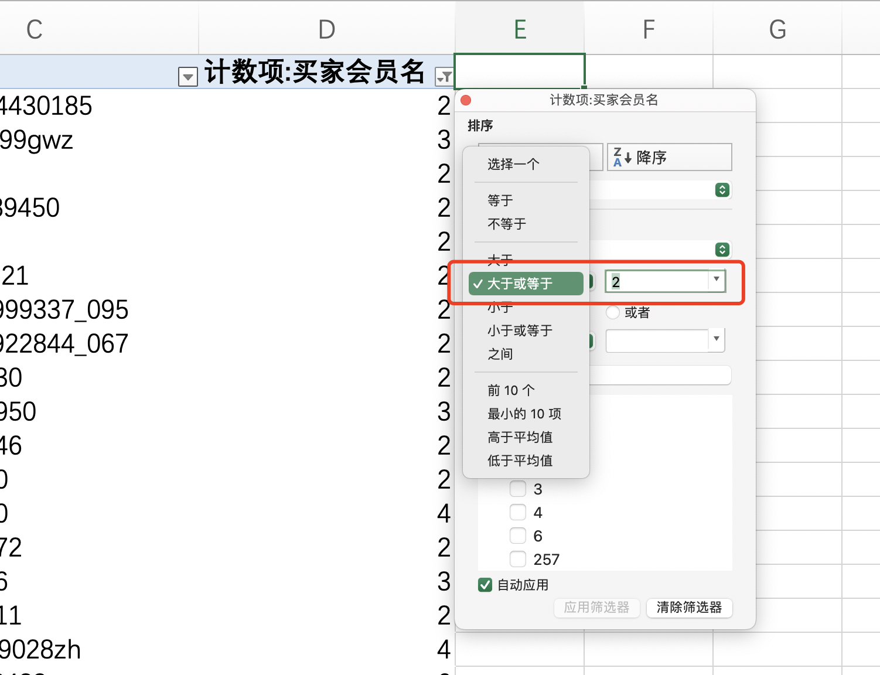

4、在数据透视表的筛选器功能中设置大于或等于2

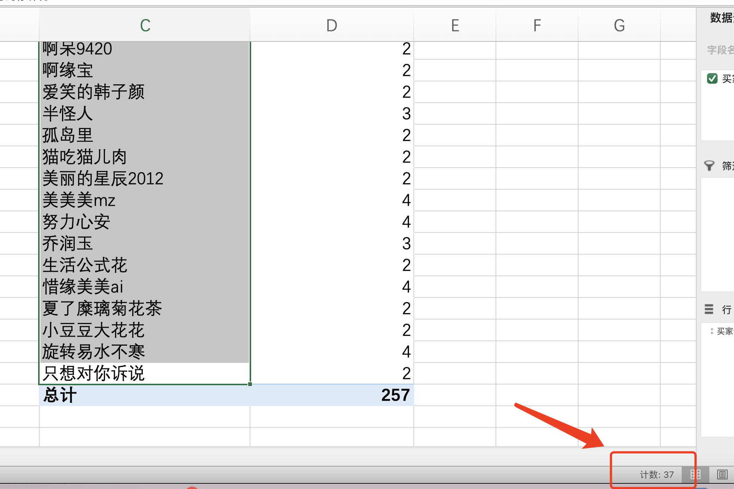
5、选中筛选出的数据，在表格的右下角显示当前的计数项
所以满足该网店活动条件的客户共有（37个）

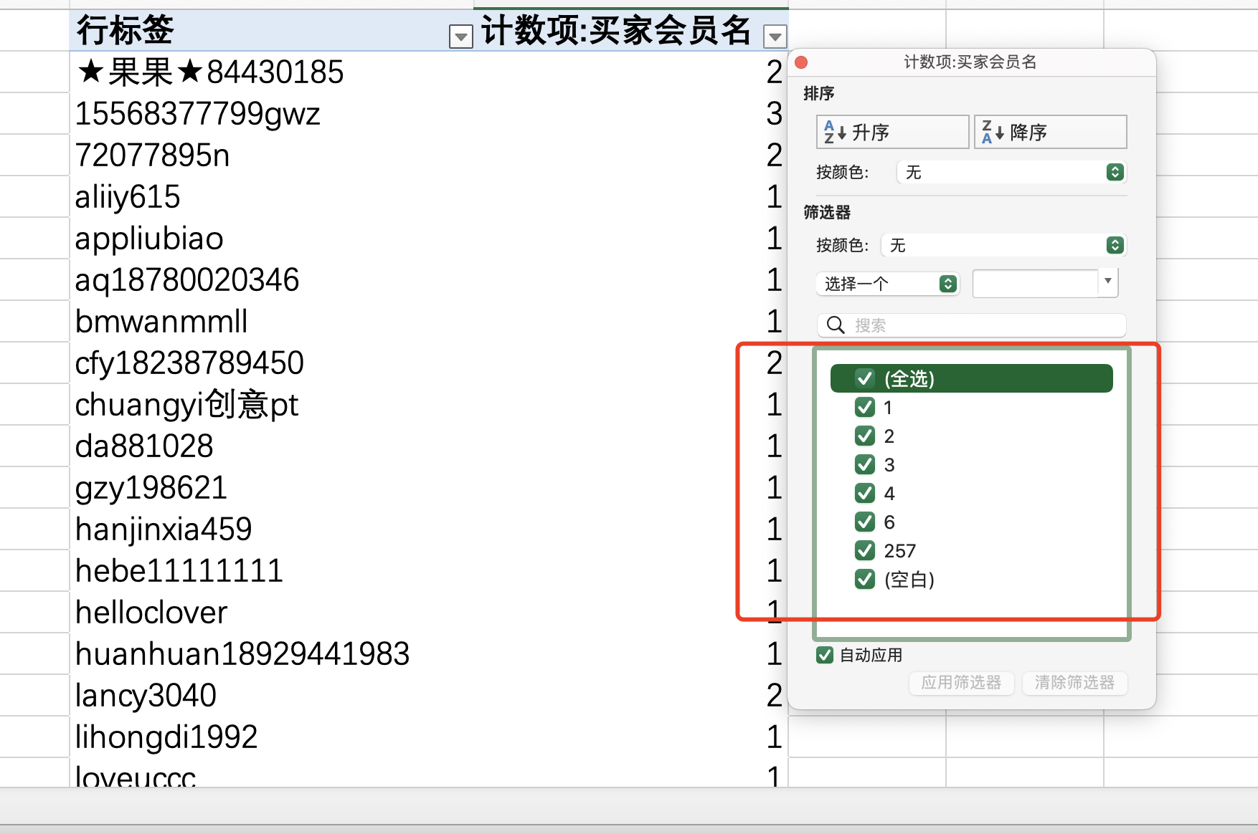
6、在买家会员名筛选器中，点击全选。调出所有数据

7、点击买家会员名任意单元格，鼠标点击右键
在下拉菜单中选择排序-降序
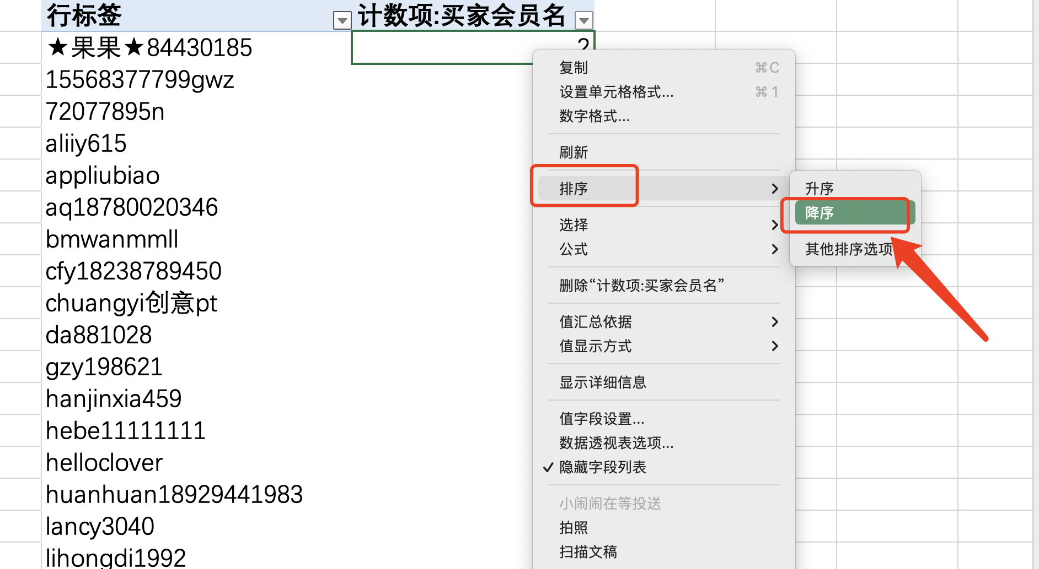

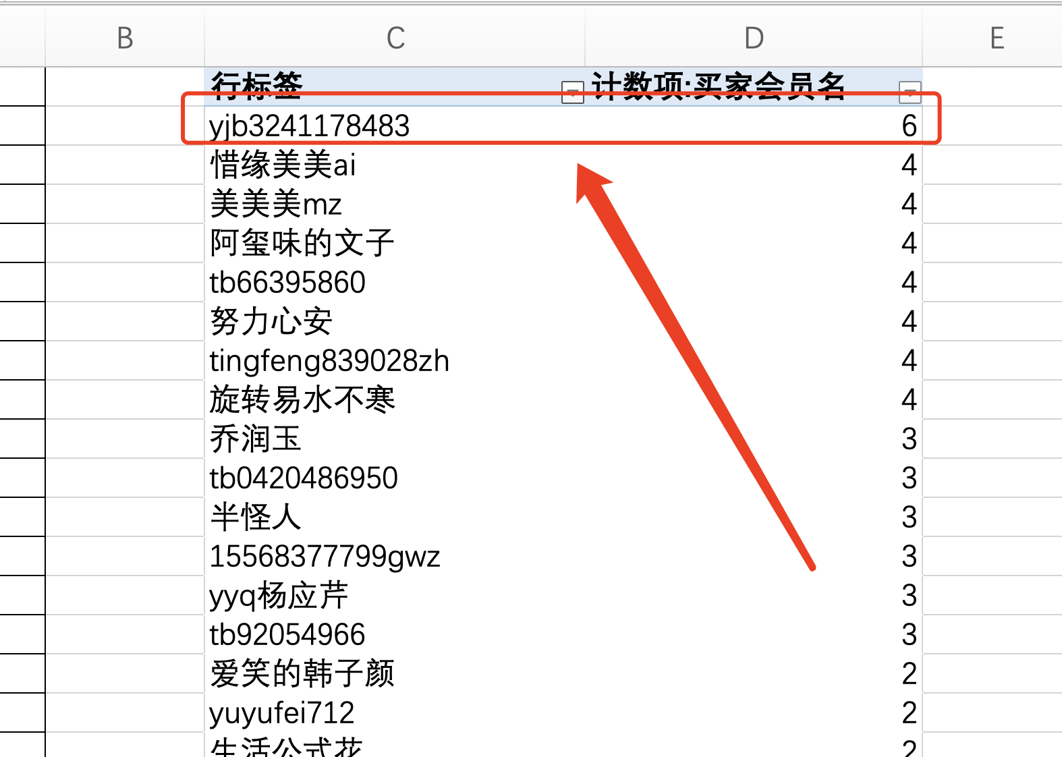
8、通过排序可得知：
近4个月，该网店购买次数最多的客户是（yjb3241178483 ），其购买次数是（6次）

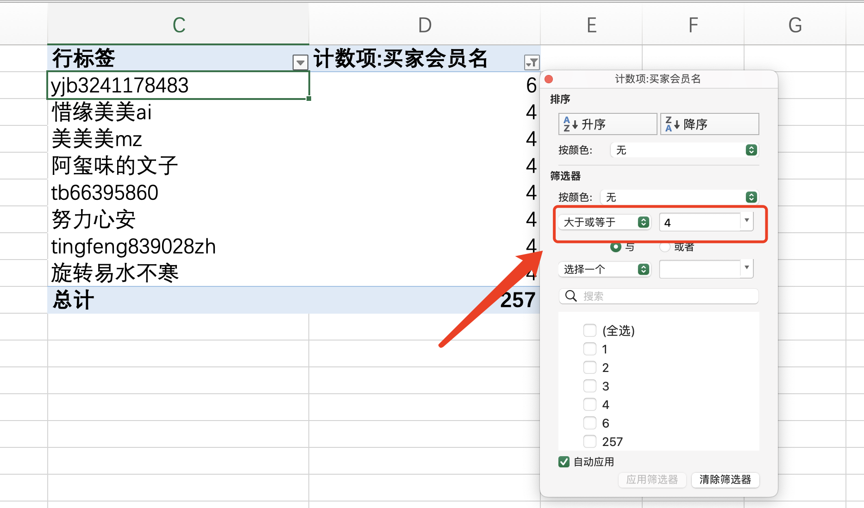
9、在数据透视表的筛选器功能中
设置大于或等于4
设置好的结果如图所示，截图删除即可

网店回馈忠诚客户的形式有哪些。请列举2个。
答： 1、成交之后赠送店铺优惠券，促进二次消费。成交之后可以赠送合理金额的店铺抵用券，在适当的时候给予提醒，这样可以有效的促成二次交易。 2、不定期开展一些活动回馈老顾客。开展一些活动回馈老客户和赠送一些老客户专属小礼品，这样可以让他们感觉到重视他们。 3、节假日短信问候。 4、新品推送 一般在换季的时候或节假日推送，比如有针对性的商品，回头客消费券等。

